Fig 1 Cosommation quotidien
Les P20 au Bénin: De la consultation au consensus
Figure 1
Titre : | Écart croissant de consommation entre les P20 et le reste de la population
Source : | Development Initiatives d’après les données PovcalNet de la Banque mondiale (2019).

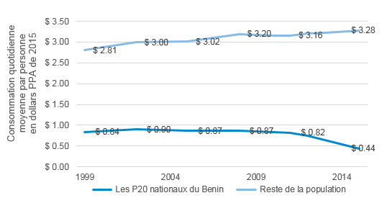
 | Les P20 nationaux du Benin | Reste de la population
1999 | $0.84 | $2.81
2002 | $0.90 | $3.00
2005 | $0.87 | $3.02
2008 | $0.87 | $3.20
2010 | $0.83 | $3.16
2011 | $0.82 | $3.16
2012 | $0.75 | $3.20
2013 | $0.64 | $3.23
2015 | $0.44 | $3.28

 | Consomation quotiddienne moyenne par personne en dollars PPA de 2015

Fig 2 Retard de croissance
Les P20 au Bénin: De la consultation au consensus
Figure 2
Titre : | Écart des taux de retard de croissance entre les P20 et le reste de la population
Source : | Development Initiatives d’après des enquêtes démographiques et de santé, des enquêtes en grappes à indicateurs multiples et la base PovcalNet de la Banque mondiale

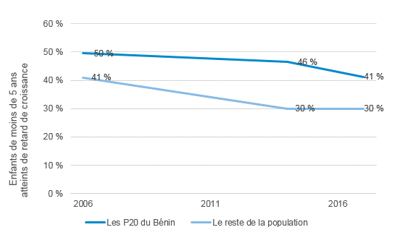
 | Les P20 du Bénin | Le reste de la population
2017 | 41% | 30%
2014 | 46% | 30%
2006 | 50% | 41%
 | Enfants de moins de 5 ans atteints de retard de croissance

Fig 3 Enregistrement des naissa
Les P20 au Bénin: De la consultation au consensus
Figure 3
Titre : | Différence dans l’enregistrement des naissances des enfants de moins de 5 ans chez les P20 et dans le reste de la population
Source : | calculs de Development Initiatives d’après des enquêtes en grappes à indicateurs multiples et des enquêtes démographiques et de santé

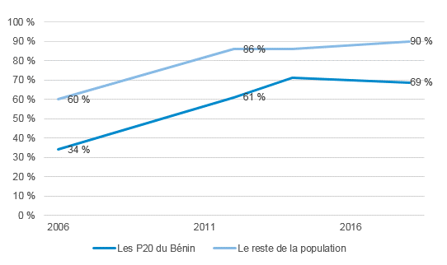
 | Les P20 du Bénin | Le reste de la population
2018 | 69% | 90%
2014 | 71% | 86%
2012 | 61% | 86%
2006 | 34% | 60%

 | L’enregistrement des naissances des enfants de moins de 5 ans chez les P20 et dans le reste de la population

Fig 4 P20 departement
Les P20 au Bénin: De la consultation au consensus
Figure 4
Titre : | Part de la population dans les P20 du pays
Source : | Development Initiatives d’après l’enquête démographique et de santé 2017-2018 et PovcalNet

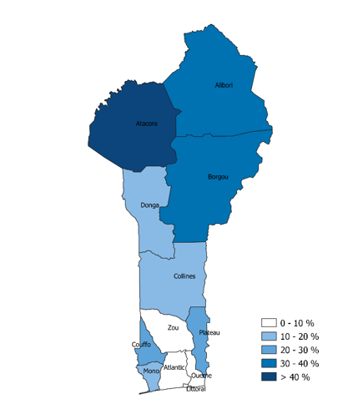
departement | part des P20
Alibori | 33%
Atacora | 44%
Atlantique | 9%
Borgou | 30%
Collines | 11%
Couffo | 21%
Donga | 14%
Littoral | 0%
Mono | 20%
Ouémé | 7%
Plateau | 21%
Zou | 10%

 | Part de la population dans les P20 du pays
 | Source : Development Initiatives d’après l’enquête démographique et de santé 2017-2018 et PovcalNet

